ANIMAL_BASE
ANIMALS
NaN | Not a number - empty value
AN-01 | White head; clean reddish-brown hair coat; continuous wide reddish line running along its spine that starts from the base of its head and extends to the tail; no white stain in the neck on the spine line
AN-02 | White head; brown hair coat; white stripe line running along its spine that starts from the base of its neck and extends to the middle of the ribs; first brown hole from white strips on the right; very similar to AN_03 and AN_04
AN-03 | White head; brown hair coat; white stripe line running along its spine that starts from the base of its neck and extends to the middle of the ribs; first brown hole from white strips on the left; very similar to AN_02 and AN_04
AN-04 | White head; brown hair coat; white stripe line running along its spine that starts from the base of its neck and extends to the middle of the ribs; space between the first two white stripes; very similar to AN_02 and AN_03
AN-05 | White head; blackish brownish stripe hair coat
AN-06 | Colored Head reddish/white; clean reddish-brown hair coat; not continuous wide reddish line running along its spine that starts from the base of its head and extends to the end of the ribs; white stain on the spine line in the middle of the neck

ANIMALS PICTURES

AN-01 | 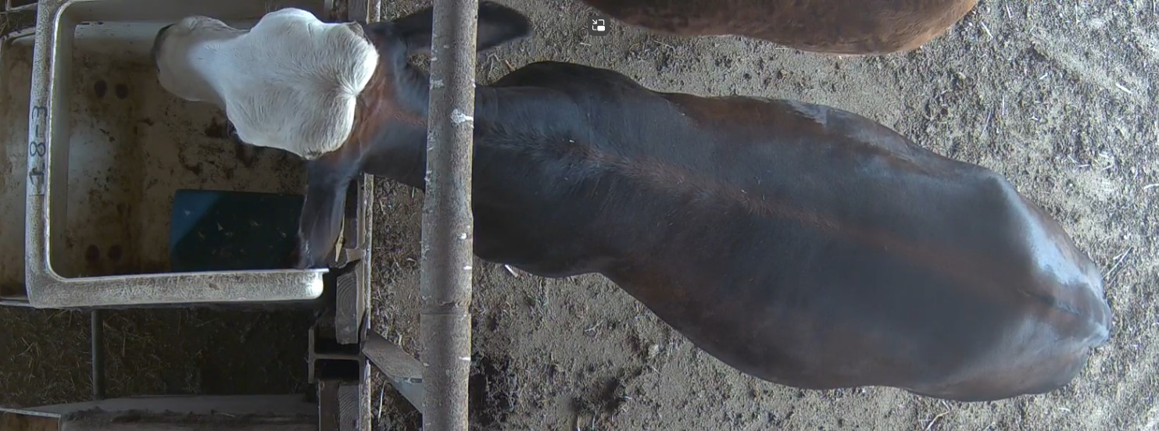
AN-01
AN-01 | 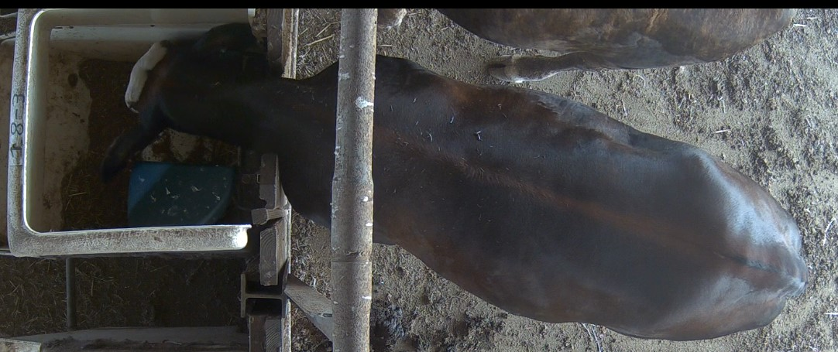

AN-02
AN-02 | 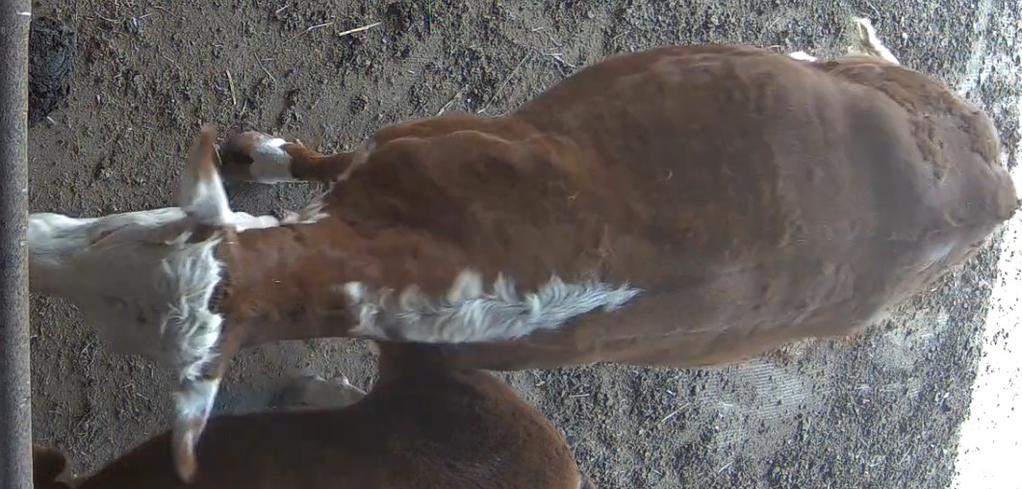
AN-02
AN-02

AN-03 vs AN-02 | 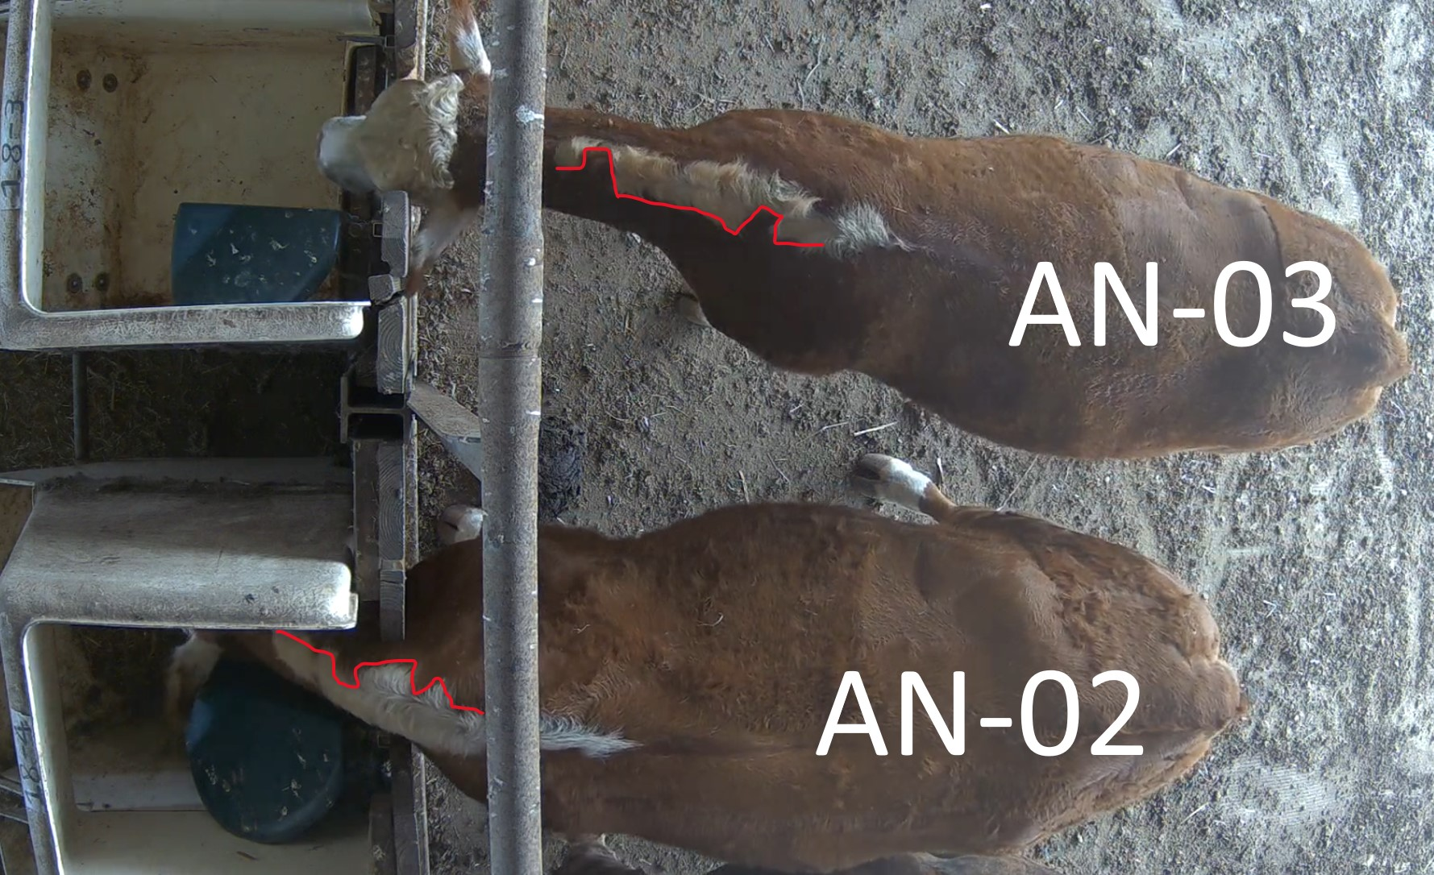

AN-03 | 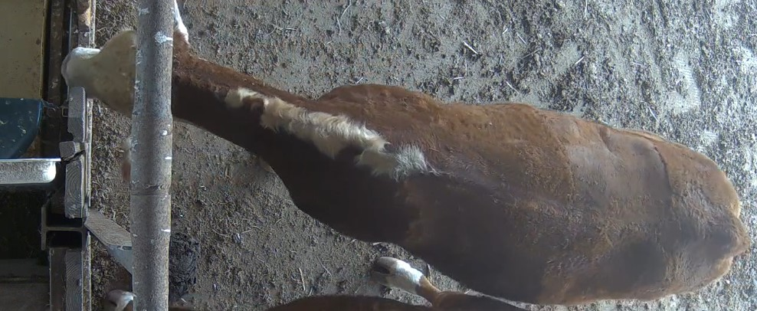
AN-03 | 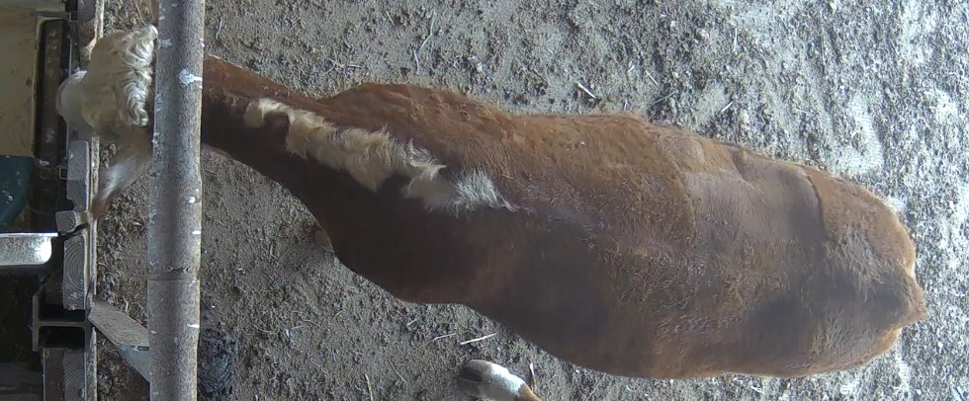
AN-03 | 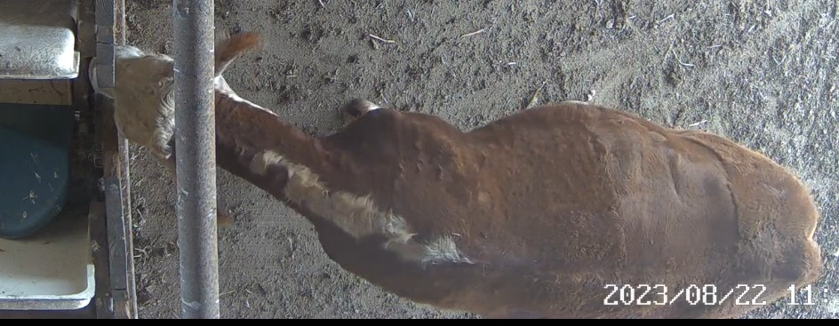

AN-04 | 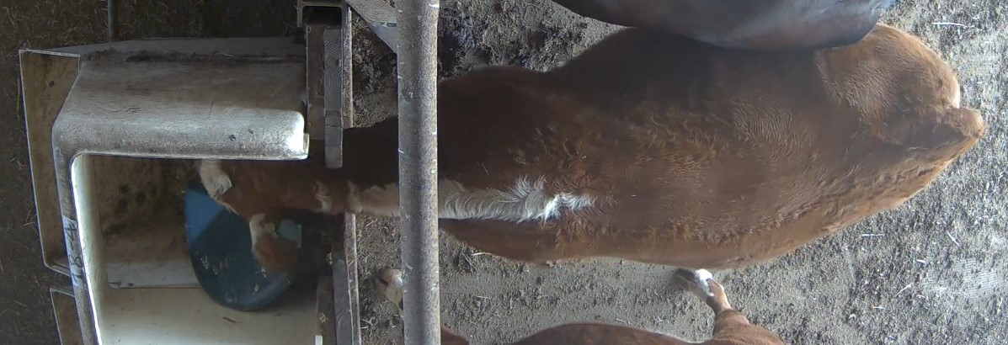
AN-04 | 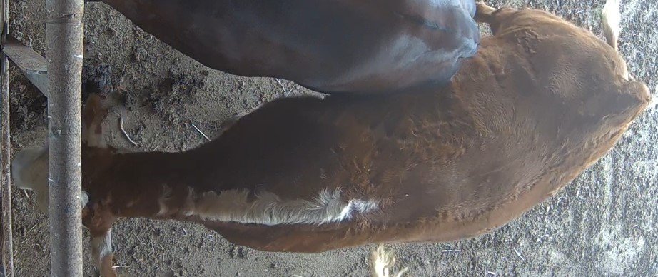
AN-04 | 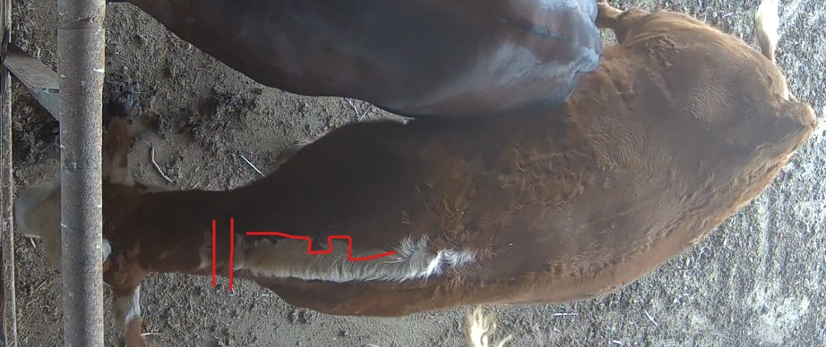
AN-04

AN-05

AN-06
AN-06

